Schriftlicher Ausdruck
Schriftlicher Ausdruck | 45 Minuten | Es müssen beide Aufgaben gelöst werden
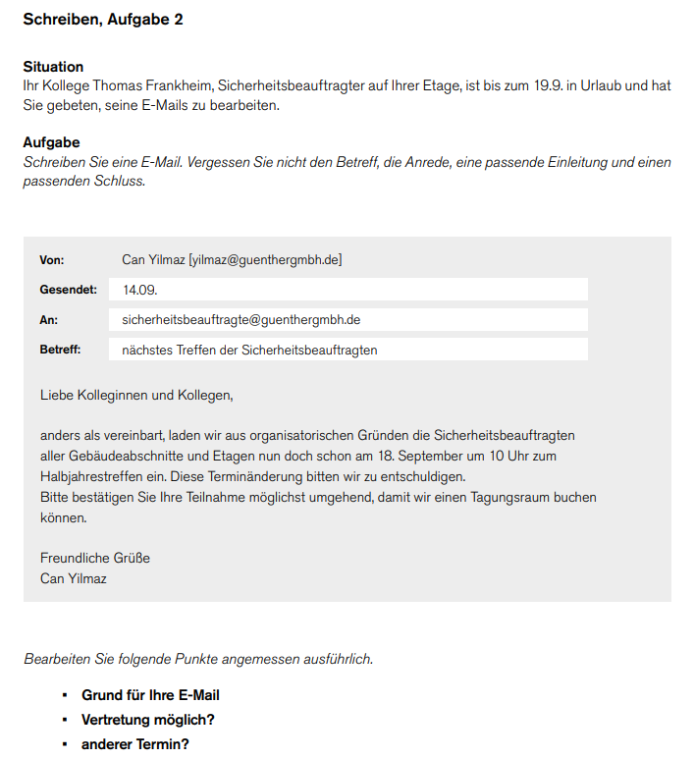
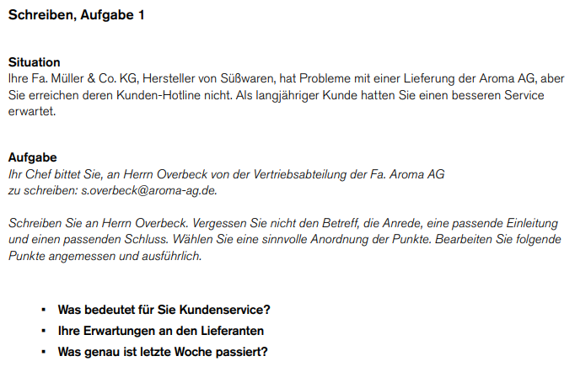

SCHRIFTLICHER AUSDRUCK TEIL 1
SCHRIFTLICHER AUSDRUCK TEIL 2

